Hoja1
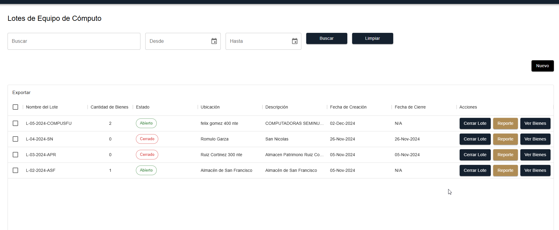
REPORTES DE ALMACÉN | ¿Cómo generar un reporte visual en pantalla de existencias en Almacén o Lote? | Crear pantalla de consulta y vista previa de inventario por lote. | No | listo
REPORTES DE ALMACÉN | Agregar campos al reporte de existencias en Almacén: Referencia, Control No., Folio No., Dependencia | Modificar query y exportables para incluir los campos adicionales. | No | listo

Caso de Prueba 01: Visualización de Reporte de Existencias por Lote
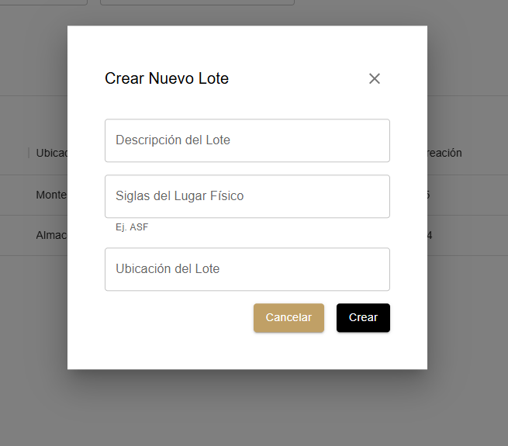
ID del Caso de Prueba: REP-ALM-001

Módulo: Almacén Patrimonio

Funcionalidad: Consulta de inventario por lote

Precondiciones: Usuario logueado con perfil autorizado (Ej. Jefe de Almacén o Asistente Administrativo)

Datos de prueba: Existencias registradas en uno o más lotes de almacén

Pasos:

1. Ingresar al módulo de Reportes de Almacén

2. Seleccionar la opción "Consulta de existencias"

3. Elegir filtro por "Lote"

4. Seleccionar un lote registrado

5. Visualizar el resultado en pantalla

Resultado esperado: Se muestra una vista previa del inventario del lote seleccionado con los datos correctos (cantidad, descripción, unidad, etc.)

Hoja2
Sección Original | Observación Original del Cliente | Actividad Técnica Puntual | Impacta lógica | Estatus | Responsable | Revisión
TRANSFERENCIAS | ¿Cómo hacer transferencia de Almacén a Dependencia con nomenclatura SM? | Documentar flujo SM (Solicitud de Mobiliario) y desarrollarlo si no existe. | Sí | Duda cliente
TRANSFERENCIAS | ¿Cómo hacer transferencia de Lote a Dependencia con nomenclatura SR? | Documentar flujo SR (Solicitud de Resguardo) y desarrollarlo si aplica. | Sí | listo | Todos
MOVIMIENTOS INTERNOS DE ALMACEN | ¿Cómo hacer un movimiento de 'Entrada al Almacén de Mobiliario y Equipo Disponible' y/o 'Entrada al Almacén de Equipo de Cómputo Disponible' a Lote? | Desarrollar función para mover bienes desde Almacén a Lote, validando condiciones del bien. | Sí | Duda cliente
MOVIMIENTOS INTERNOS DE ALMACEN | ¿Cómo hacer un movimiento de Lote a 'Entrada al Almacén de Mobiliario y Equipo Disponible' y/o 'Entrada al Almacén de Equipo de Cómputo Disponible'? | Agregar opción de 'Lote a Almacén', definiendo reglas de validación y estados. | Sí | listo | Todos
MOVIMIENTOS INTERNOS DE ALMACEN | ¿Cómo hacer un movimiento de un Lote a otro Lote? | Crear funcionalidad para mover bienes entre lotes, registrando histórico. | Sí | listo | Todos
REPORTES DE ALMACÉN | ¿Cómo generar un reporte visual en pantalla de existencias en Almacén o Lote? | Crear pantalla de consulta y vista previa de inventario por lote. | No | listo | Todos
REPORTES DE ALMACÉN | Agregar campos al reporte de existencias en Almacén: Referencia, Control No., Folio No., Dependencia | Modificar query y exportables para incluir los campos adicionales. | No | listo | Gerardo
OBSERVACIONES VARIOS | En las altas de artículos, el número de activo no se debe duplicar y debe generarse automáticamente | Implementar autogeneración secuencial de número de activo y validación de unicidad. | Sí | listo
OBSERVACIONES VARIOS | Artículos en condiciones malas u obsoletas deben ir directo a Lote de Chatarra o Resguardo; regular no debe entrar a Lotes | Agregar validaciones condicionales para bloquear rutas inválidas según condición. | Sí |  |  | pendiente
OBSERVACIONES VARIOS | Campo de observaciones vacío no debe impedir avanzar en la transferencia | Permitir avanzar en el flujo sin llenar observaciones (hacer campo opcional). | No | listo | Gerardo | ok
OBSERVACIONES VARIOS | Acceso a 'Almacén de Patrimonio' solo para usuarios nora.longoria, jose.arzate y cesar.gloria | Restringir acceso al menú según nombre de usuario o roles específicos. | No | listo | Gerardo | pendiente
OBSERVACIONES VARIOS | Subir 'Almacén de Patrimonio' a nivel de menú Muebles | Reubicar jerarquía del menú para reflejar uso interno y evitar confusión a enlaces. | No | listo | Gerardo | ok

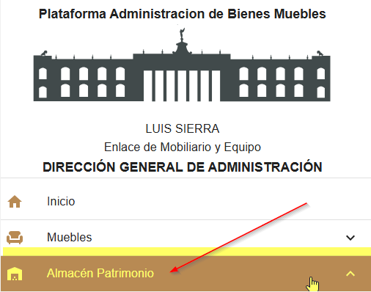
14

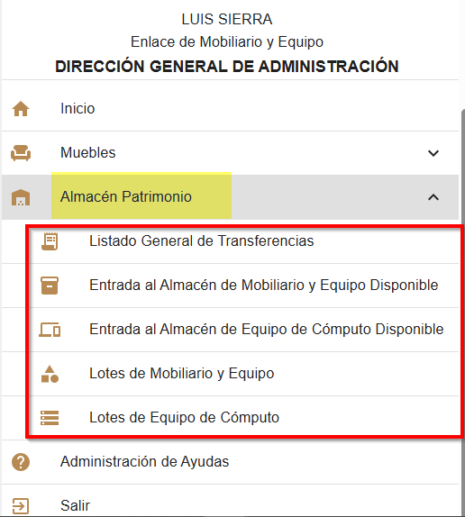

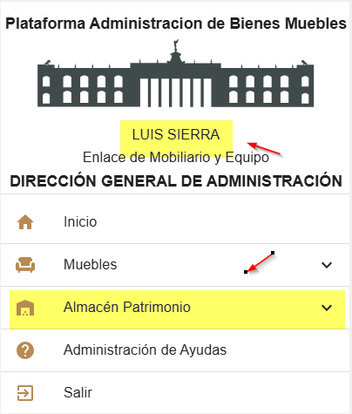
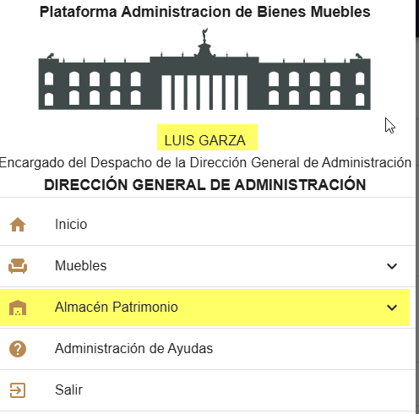
13

12

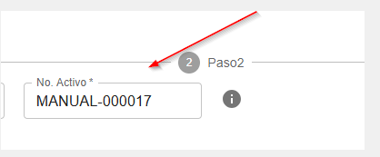
11 | Pendiente
9

8

7

6

